OB.IN.SUP.TELK.F-01.Rev.00
Risalah Rapat
Telkom Services

Agenda |  | : |  |  | Lokasi | :
Peserta |  | : |  |  | Tanggal | :
 |  |  |  |  | Waktu | :
 |  |  |  |  | Disusun oleh | :
 |  |  |  |  | Lampiran | :

No | Pembahasan |  | Action Plan | PIC | Due Date | Status

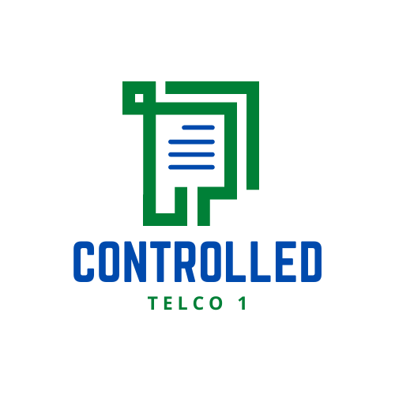

Kota, tanggal, bulan, tahun

 | Disusun oleh, |  |  |  | Disetujui oleh,
 | Notulen

 | Nama Lengkap |  |  |  | Nama Lengkap
 | Jabatan |  |  |  | Jabatan
 | OB.IN.SUP.TELK.F-01.Rev.00/ 20/07/2022

